OFFER
IMAGE | BRAND | ART | COL | DESCR | COMP | COLOUR | PCS | WHS € | WHS TOT € | 43% OFF WHS COST € | COST TOT € | COST £ | COST TOT £
 | Ermanno Scervino | 12401837 | BLACK | SMALL HOBO TEAGAN | 100%PU |  | 52 | € 107.00 | € 5,564.00 | € 60.99 | € 3,171.48 | £53.97 | £2,806.62
 | Ermanno Scervino | 12401837 | SAND | SMALL HOBO TEAGAN | 100%PU |  | 80 | € 107.00 | € 8,560.00 | € 60.99 | € 4,879.20 | £53.97 | £4,317.88
 | Ermanno Scervino | 12401849 | ROSA | HOBO TINA | 100%PU |  | 21 | € 76.00 | € 1,596.00 | € 43.32 | € 909.72 | £38.34 | £805.06
 | Ermanno Scervino | 12401849 | BLACK | HOBO TINA | 100%PU |  | 74 | € 76.00 | € 5,624.00 | € 43.32 | € 3,205.68 | £38.34 | £2,836.88
 | Ermanno Scervino | 12401849 | IVORY | HOBO TINA | 100%PU |  | 23 | € 76.00 | € 1,748.00 | € 43.32 | € 996.36 | £38.34 | £881.73
 | Ermanno Scervino | 12401863 | TAN | HOBO TIFFANY | 100%PU |  | 19 | € 80.00 | € 1,520.00 | € 45.60 | € 866.40 | £40.35 | £766.73
 | Ermanno Scervino | 12401863 | BLACK | HOBO TIFFANY | 100%PU |  | 93 | € 80.00 | € 7,440.00 | € 45.60 | € 4,240.80 | £40.35 | £3,752.92
 | Ermanno Scervino | 12401911 | ARMY GREEN | LARGE HOBO TERRA CANVAS SANGALLO | 70%POLYESTER 30%LEATHER |  | 66 | € 107.00 | € 7,062.00 | € 60.99 | € 4,025.34 | £53.97 | £3,562.25
 | Ermanno Scervino | 12401911 | BLUE | LARGE HOBO TERRA CANVAS SANGALLO | 70%POLYESTER 30%LEATHER |  | 132 | € 107.00 | € 14,124.00 | € 60.99 | € 8,050.68 | £53.97 | £7,124.50
 | Ermanno Scervino | 12401911 | SAND | LARGE HOBO TERRA CANVAS SANGALLO | 70%POLYESTER 30%LEATHER |  | 88 | € 107.00 | € 9,416.00 | € 60.99 | € 5,367.12 | £53.97 | £4,749.66
 | Ermanno Scervino | 12401929 | GOLD | TOTE KNIT LUREX | 80%POLYESTER 20%PU |  | 54 | € 69.00 | € 3,726.00 | € 39.33 | € 2,123.82 | £34.81 | £1,879.49
 | Ermanno Scervino | 12401929 | BLACK | TOTE KNIT LUREX | 80%POLYESTER 20%PU |  | 13 | € 69.00 | € 897.00 | € 39.33 | € 511.29 | £34.81 | £452.47
 | Ermanno Scervino | 12401976 | TAUPE | ES600 UNITY | PU |  | 25 | € 80.00 | € 2,000.00 | € 45.60 | € 1,140.00 | £40.35 | £1,008.85
 | Ermanno Scervino | 12401976 | TAN | ES600 UNITY | PU |  | 25 | € 80.00 | € 2,000.00 | € 45.60 | € 1,140.00 | £40.35 | £1,008.85
 | Ermanno Scervino | 12401976 | BLACK | ES600 UNITY | PU |  | 75 | € 80.00 | € 6,000.00 | € 45.60 | € 3,420.00 | £40.35 | £3,026.55
 | Ermanno Scervino | 12401986 | TAN | ES603 VALLY | PU |  | 12 | € 78.00 | € 936.00 | € 44.46 | € 533.52 | £39.35 | £472.14
 | Ermanno Scervino | 12401986 | BLACK | ES603 VALLY | PU |  | 33 | € 78.00 | € 2,574.00 | € 44.46 | € 1,467.18 | £39.35 | £1,298.39
 | Ermanno Scervino | 12401988 | TESTA DI MORO | ES604 VANESSA FUR | PU |  | 10 | € 87.00 | € 870.00 | € 49.59 | € 495.90 | £43.88 | £438.85
 | Ermanno Scervino | 12401988 | BLACK | ES604 VANESSA FUR | PU |  | 38 | € 87.00 | € 3,306.00 | € 49.59 | € 1,884.42 | £43.88 | £1,667.63
 | Ermanno Scervino | 12402006 | TESTA DI MORO | ES610 VERONICA COCCO | PU |  | 49 | € 73.00 | € 3,577.00 | € 41.61 | € 2,038.89 | £36.82 | £1,804.33
 | Ermanno Scervino | 12402006 | BLACK | ES610 VERONICA COCCO | PU |  | 73 | € 73.00 | € 5,329.00 | € 41.61 | € 3,037.53 | £36.82 | £2,688.08
 | Ermanno Scervino | 12402021 | BLACK | ES615 VIRGINIA | PU |  | 28 | € 89.00 | € 2,492.00 | € 50.73 | € 1,420.44 | £44.89 | £1,257.03
 | Ermanno Scervino | 12402021 | LEOPARD | ES615 VIRGINIA | PU |  | 12 | € 89.00 | € 1,068.00 | € 50.73 | € 608.76 | £44.89 | £538.73
 | Ermanno Scervino | 12402041 | LIGHT SAND | ES620 VIENNA COCCO | PU |  | 25 | € 98.00 | € 2,450.00 | € 55.86 | € 1,396.50 | £49.43 | £1,235.84
 | Ermanno Scervino | 12402042 | TESTA DI MORO | ES620 VIENNA COCCO | PU |  | 50 | € 91.00 | € 4,550.00 | € 51.87 | € 2,593.50 | £45.90 | £2,295.13
 | Ermanno Scervino | 12402042 | BLACK | ES620 VIENNA COCCO | PU |  | 63 | € 91.00 | € 5,733.00 | € 51.87 | € 3,267.81 | £45.90 | £2,891.87
 | Ermanno Scervino | 12402051 | BLACK | ES623 VIVIAN | PU |  | 59 | € 98.00 | € 5,782.00 | € 55.86 | € 3,295.74 | £49.43 | £2,916.58
 | Ermanno Scervino | 12402052 | TESTA DI MORO | ES623 VIVIAN | PU |  | 50 | € 89.00 | € 4,450.00 | € 50.73 | € 2,536.50 | £44.89 | £2,244.69
 | Ermanno Scervino | ES528 RUBY FUR | 12401749 | SMALL DOUBLE HANDLE RUBY FUR | 2609 | CREAM | 16 | € 122.00 | € 1,952.00 | € 69.54 | € 1,112.64 | £61.54 | £984.64
 | Ermanno Scervino | ES532 SALLY | 12401762 | FLAP BAG SALLY | 2244 | TAN | 8 | € 98.00 | € 784.00 | € 55.86 | € 446.88 | £49.43 | £395.47
 | Ermanno Scervino | ES532 SALLY | 12401762 | FLAP BAG SALLY | 3666 | PLUM | 7 | € 98.00 | € 686.00 | € 55.86 | € 391.02 | £49.43 | £346.04
 | Ermanno Scervino | ES549 SPENCER FUR | 12401799 | SMALL HOBO SPENCER FUR | 2609 | CREAM | 9 | € 109.00 | € 981.00 | € 62.13 | € 559.17 | £54.98 | £494.84
 | Ermanno Scervino | ES549 SPENCER FUR | 12401799 | SMALL HOBO SPENCER FUR | 293 | BLACK | 46 | € 109.00 | € 5,014.00 | € 62.13 | € 2,857.98 | £54.98 | £2,529.19
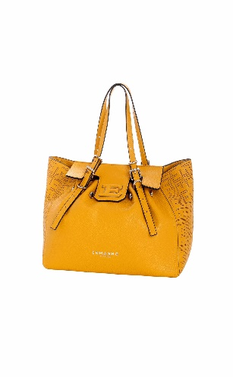 | Ermanno Scervino | ES497 GIOVANNA TRAFORATO | 12401657 | SMALL TOTE GIOVANNA TRAFORATO | 323 | YELLOW | 21 | € 87.00 | € 1,827.00 | € 49.59 | € 1,041.39 | £43.88 | £921.58
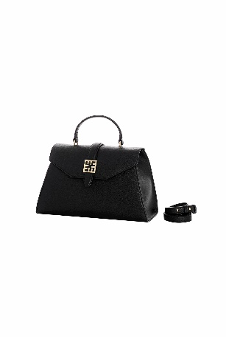 | Ermanno Scervino | ES506 RAFFAELLA | 12401682 | LARGE TOP HANDLE RAFFAELLA | 2275 | WHITE | 16 | € 98.00 | € 1,568.00 | € 55.86 | € 893.76 | £49.43 | £790.94
 | Ermanno Scervino | ES506 RAFFAELLA | 12401682 | LARGE TOP HANDLE RAFFAELLA | 293 | BLACK | 20 | € 98.00 | € 1,960.00 | € 55.86 | € 1,117.20 | £49.43 | £988.67
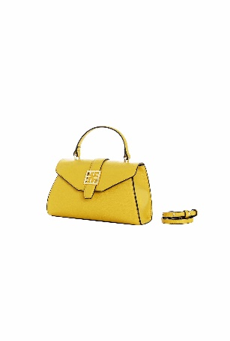 | Ermanno Scervino | ES506 RAFFAELLA | 12401683 | SMALL TOP HANDLE RAFFAELLA | 2275 | WHITE | 15 | € 87.00 | € 1,305.00 | € 49.59 | € 743.85 | £43.88 | £658.27
 | Ermanno Scervino | ES506 RAFFAELLA | 12401683 | SMALL TOP HANDLE RAFFAELLA | 293 | BLACK | 11 | € 87.00 | € 957.00 | € 49.59 | € 545.49 | £43.88 | £482.73
 | Ermanno Scervino | ES506 RAFFAELLA | 12401684 |  | 293 | BLACK | 1 | € 93.00 | € 93.00 | € 53.01 | € 53.01 | £46.91 | £46.91
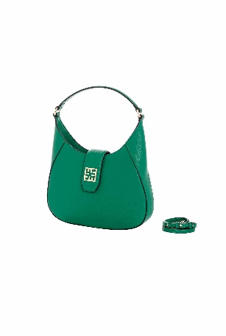 | Ermanno Scervino | ES506 RAFFAELLA | 12401685 | LARGE HOBO RAFFAELLA | 2275 | WHITE | 21 | € 98.00 | € 2,058.00 | € 55.86 | € 1,173.06 | £49.43 | £1,038.11
 | Ermanno Scervino | ES506 RAFFAELLA | 12401685 | LARGE HOBO RAFFAELLA | 293 | BLACK | 18 | € 98.00 | € 1,764.00 | € 55.86 | € 1,005.48 | £49.43 | £889.81
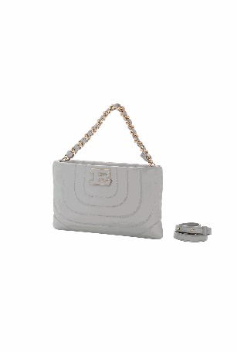 | Ermanno Scervino | ES509 RIVES | 12401700 | POUCH RIVES | 293 | BLACK | 25 | € 76.00 | € 1,900.00 | € 43.32 | € 1,083.00 | £38.34 | £958.41
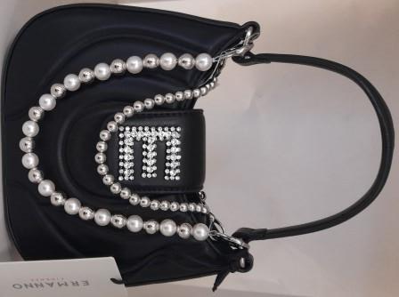 | Ermanno Scervino | REGINA PEARL | 12401715 | LARGE REGINA PEARL |  | BLACK | 155 | € 86.00 | € 13,330.00 | € 49.02 | € 7,598.10 | £43.38 | £6,723.98
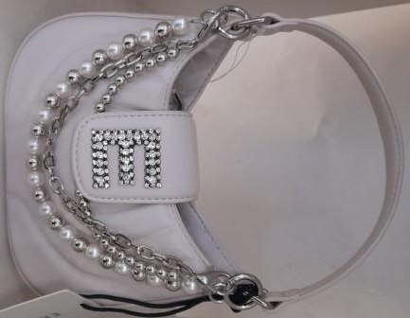 | Ermanno Scervino | REGINA PEARL | 12401715 | LARGE REGINA PEARL |  | IVORY | 108 | € 86.00 | € 9,288.00 | € 49.02 | € 5,294.16 | £43.38 | £4,685.10
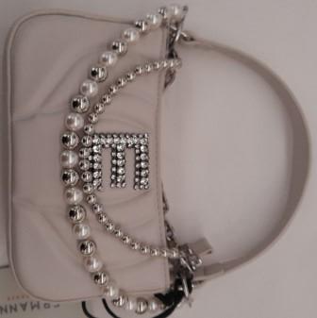 | Ermanno Scervino | REGINA PEARL | 12401716 | BAG WITH ZIP REGINA PEARL |  | BLACK | 169 | € 80.00 | € 13,520.00 | € 45.60 | € 7,706.40 | £40.35 | £6,819.82
 | Ermanno Scervino | REGINA PEARL | 12401716 | BAG WITH ZIP REGINA PEARL |  | IVORY | 72 | € 80.00 | € 5,760.00 | € 45.60 | € 3,283.20 | £40.35 | £2,905.49
 |  |  |  |  |  |  | 2080 |  | € 185,141.00 |  | € 105,530.37 |  | £93,389.71

